Sheet1
广东省人民医院主体楼一层入院大厅人脸道闸项目清单及报价表
序号 | 设备名称 | 产品描述 | 品牌（选定的三个品牌之一） | 报价品牌 | 单位 | 数量 | 单价 | 小计 | 效果图参考
一、设备
1 | 摆动速通智能档闸（边道单芯机） | ● 机箱材质：1.5mm厚304不锈钢+钢化玻璃，采用雪花砂拉丝工艺 ● 设备尺寸: 长×宽×高=1600×180×1000mm ● 检测装置: 采用自研第三带光幕检测技术（64对检测点） ● 具有人性化的通道指示（绿色可通行，红色不可通行）和通行指示（初始状态蓝色，鉴权成功通行过程中为绿色，异常通行报警为红色）功能 ● 具有双向通行、自由通行、受控通行、禁止通行、高峰模式、社区模式、防风模式、记忆模式、强制开模式、强制关模式等10种通行模式 ● 具有光学感应和机械感应双重行人保护功能，光学感应采用光栅检测识别行人安全通行，机械感应指闸板关闭过程中遇阻立即停止关闭或收回。 ● 具备闯关报警、尾随报警、冲突报警、超时报警等功能，谨防人员非法进入。 ● 支持延时关闸功能（0~60s可调，默认10s,0s时为纯手动控制） | 捷顺 立方 科拓 |  | 台 | 2 |  | ¥0.00 | 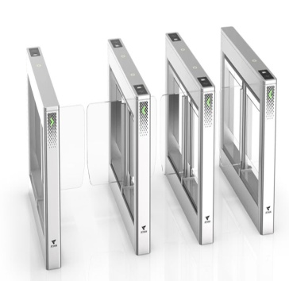
2 | 摆动速通智能档闸（中间道芯机） | ● 机箱材质：1.5mm厚304不锈钢+钢化玻璃，采用雪花砂拉丝工艺 ● 设备尺寸: 长×宽×高=1600×180×1000mm ● 检测装置: 采用自研第三带光幕检测技术（64对检测点） ● 具有人性化的通道指示（绿色可通行，红色不可通行）和通行指示（初始状态蓝色，鉴权成功通行过程中为绿色，异常通行报警为红色）功能 ● 具有双向通行、自由通行、受控通行、禁止通行、高峰模式、社区模式、防风模式、记忆模式、强制开模式、强制关模式等10种通行模式 ● 具有光学感应和机械感应双重行人保护功能，光学感应采用光栅检测识别行人安全通行，机械感应指闸板关闭过程中遇阻立即停止关闭或收回。 ● 具备闯关报警、尾随报警、冲突报警、超时报警等功能，谨防人员非法进入。 ● 支持延时关闸功能（0~60s可调，默认10s,0s时为纯手动控制） | 捷顺 立方 科拓 |  | 台 | 2 |  | ¥0.00 | 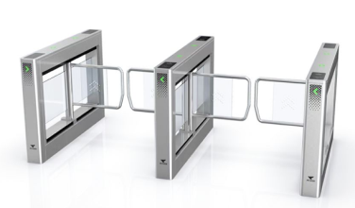
3 | SensePass C通行一体机 | SensePass C 安装环境：优秀的防水以及防暴性能，IP66/IK07 微光识别：夜晚微光无补光灯环境下依旧可以识别，安全高效不刺眼 高安全性：200 ms内可完成识别核验，误识率≤万分之一 多人识别：支持最多同时5人核验，无需等待，快速通行 仿冒检测：支持双目防照片和电子屏检测，有效防御照片、电子屏、视频攻击 光线适配：自动曝光、抗强逆光等算法，可在多种光线环境下实现精准识别 遮挡识别：戴口罩、戴墨镜、戴帽子、蓄须等遮挡情况下依然保持精准识别 核验模式：支持多种核验模式：特征识别+密码+二维码+刷卡(可选支持) 异常报警：支持设备强拆、强制开门、仿冒攻击等异常报警 | 商汤 旷视 海康威视 |  | 台 | 3 |  | ¥0.00 | 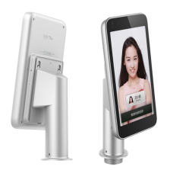
4 | 闸机配装支架 | 闸机安装支架 | 商汤 旷视 海康威视 |  | 台 | 3 |  | ¥0.00
二、施工辅材
1 | 5口千兆交换机 | 企业级千兆交换机 | H3C |  | 台 | 1 |  | ¥0.00
2 | 六类网线 | 六类非屏蔽网线 | 优质国产 |  | 米 | 130 |  | ¥0.00
3 | 电源线 |  | 优质国产 |  | 米 | 130 |  | ¥0.00
4 | PVC管线 | DN16 | 优质国产 |  | 米 | 200 |  | ¥0.00
5 | 不锈钢地槽 | 现场定制 | 优质国产 |  | 米 | 3.3 |  | ¥0.00
6 | 通道封边（亚克力） | 现场定制 | 优质国产 |  | 套 | 1 |  | ¥0.00
5 | 施工安装调试费 | 速通门 人脸门禁 安装集成调试 |  |  | 套 | 3 |  | ¥0.00
总计 |  |  |  |  |  |  | 总计 | ¥0.00
总计 |  |  |  |  |  |  | 税金（9％） | ¥0.00
 |  |  |  |  |  |  | 合计总价 | 0.00
说明：
1、以上报价，价格为包干价，已含税费、人工费、安装费、调试费用等，医院不再支付其他费用、报价有效期一个月。
2、原厂保修3年。
3、该采购数量为参考数量，按实际采购量结算。
 |  |  |  |  |  |  |  | 报价单位：
 |  |  |  |  |  |  |  | 联 系 人：
 |  |  |  |  |  |  |  | 联系电话：
 |  |  |  |  |  |  |  | 报价日期：

